1. 스테이지2
스테이지 2 설명

 | 기본 정보

▶ | 컨셉
 | 의아 | 설렘 | 불안

▶ | 스토리
 | 플레이어가 통화를 받고 나서부터 어딘가 저조해보이는 하나. 특별한 이벤트까지 준비 했지만…하나는 한 통의 전화를 받고 급격히 안색이 나삐지는데!

▶ | 입장 조건
 | 스테이지1 클리어
 | 호감도 LV3 달성(호감도 LV 2->LV.3 필요 경험치 120으로 고정)

 | 진행 방식

▶ | 미니맵 경로
 | 자세한 빌딩 및 주소 정보는 "date" sheet 참조
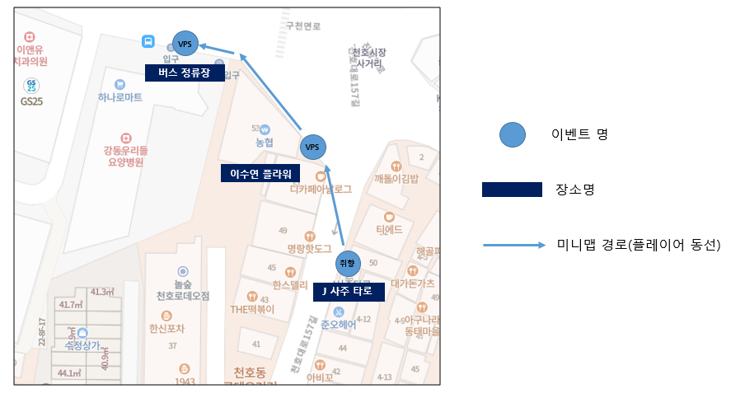

시작&목표 지점

▶ | 전체 진행 FLOW

 | 플레이 위치 시각화

 | "이상" 적인 플레이 위치를 표시. 완벽히 들어맞을 필요는 없고 오차 범위의 기준점이 되는 곳이라고 생각하면 됨.

3. VPS연출
Stage2 VPS 연출 기획서

 | 기본 정보

▶ | 문서 정의
 | Stage 2에서 이루어질 VPS 연출 기획에 대한 전반적인 내용을 담고 있다. 내용이 방대함으로 스테이지 기획서에서 따로 분리하여 작성함.

▶ | VPS 연출 위치 및 범위
1 | 연출 위치

2 | 가게 상호명

이상적인 플레이어 VPS 연출 시작 위치

 | 목표 지점2 "이수원 플라워" VPS 진행 방식

▶ | 기본 순서

a.
b.
c.
d.
e.
f.

▶ | 위치

▶ | 파티클과 기타 효과

 | 목표 지점3 "버스 정류장" VPS 진행 방식

▶ | 기본 순서

a.
b.
c.
d.
e.
f.

▶ | 위치

▶ | 파티클과 기타 효과

